上传
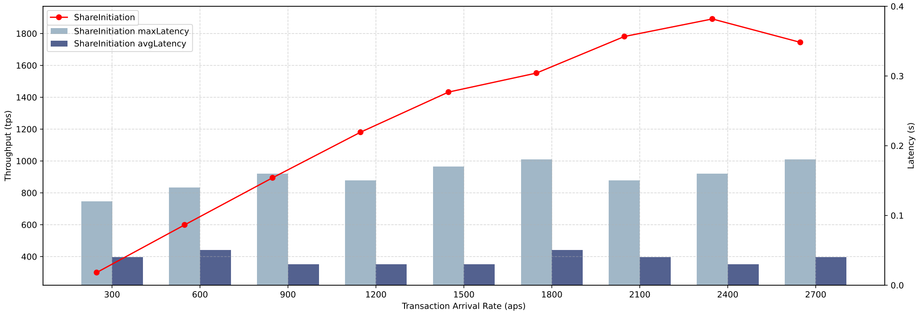
上传
到达率 | TPS | 最大时延 | 最小时延 | 平均时延
300.0 | 299.8 | 0.12 | 0.02 | 0.04
599.6 | 598.8 | 0.14 | 0.02 | 0.05
900.0 | 894.5 | 0.16 | 0.02 | 0.03
1200.0 | 1180.5 | 0.15 | 0.02 | 0.03
1500.0 | 1432.4 | 0.27 | 0.02 | 0.03
1800.0 | 1551.7 | 0.18 | 0.02 | 0.05
2100.0 | 1781.3 | 0.25 | 0.02 | 0.04
2400.0 | 1891.4 | 0.16 | 0.02 | 0.03
2700.0 | 1744.7 | 0.18 | 0.02 | 0.04

分享
分享
到达率 | TPS | 最大时延 | 最小时延 | 平均时延
299.8 | 299.6 | 0.22 | 0.02 | 0.05
598.7 | 597.9 | 0.21 | 0.02 | 0.05
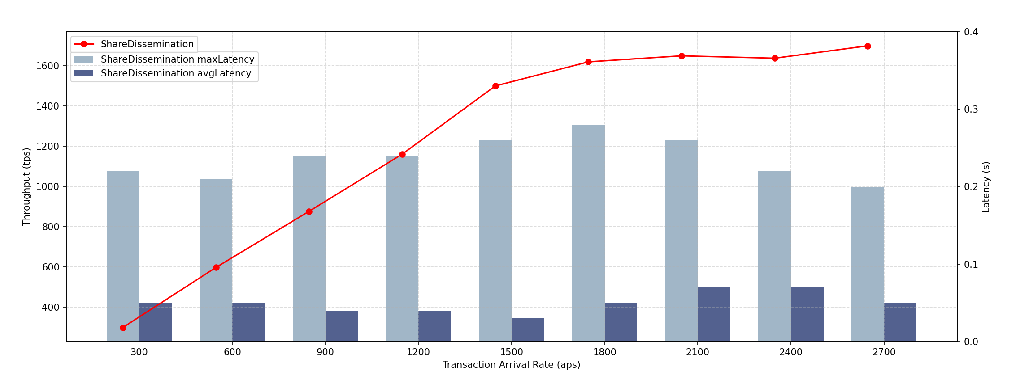
899.4 | 876.7 | 0.24 | 0.02 | 0.04
1200.0 | 1160.5 | 0.24 | 0.02 | 0.04
1500.0 | 1499.3 | 0.26 | 0.02 | 0.03
1800.0 | 1619.0 | 0.28 | 0.02 | 0.05
2100.0 | 1648.9 | 0.26 | 0.02 | 0.07
2400.0 | 1698.6 | 0.22 | 0.02 | 0.07
2700.0 | 1637.0 | 0.2 | 0.02 | 0.05

更新
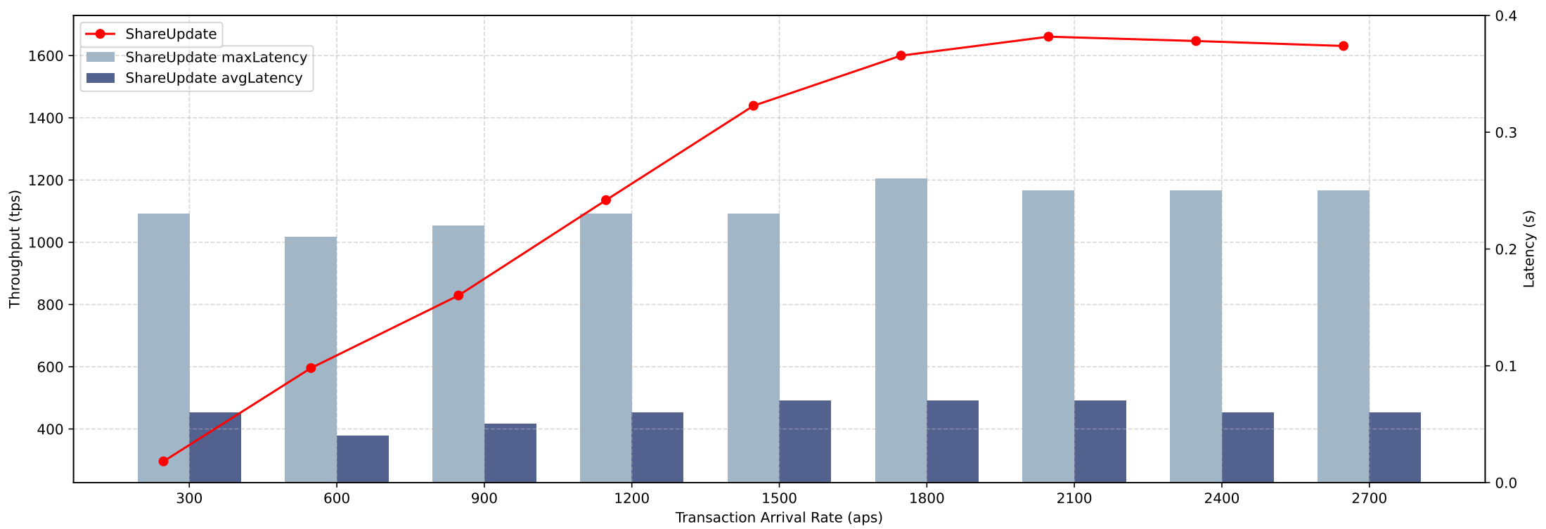
更新
到达率 | TPS | 最大时延 | 最小时延 | 平均时延
298.2 | 295.9 | 0.23 | 0.02 | 0.06
598.3 | 595.8 | 0.21 | 0.02 | 0.04
894.2 | 829.0 | 0.22 | 0.02 | 0.05
1200.0 | 1135.5 | 0.23 | 0.02 | 0.06
1500.0 | 1438.7 | 0.23 | 0.02 | 0.07
1800.0 | 1599.9 | 0.26 | 0.02 | 0.07
2100.0 | 1660.7 | 0.25 | 0.02 | 0.07
2400.0 | 1646.8 | 0.25 | 0.02 | 0.06
2700.0 | 1630.8 | 0.25 | 0.03 | 0.06

撤销
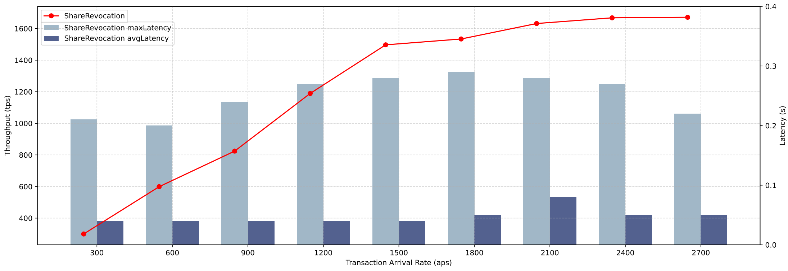
撤销
到达率 | TPS | 最大时延 | 最小时延 | 平均时延
299.9 | 299.7 | 0.21 | 0.02 | 0.04
600.0 | 599.1 | 0.2 | 0.02 | 0.04
896.9 | 824.3 | 0.24 | 0.02 | 0.04
1200.0 | 1189.2 | 0.27 | 0.02 | 0.04
1500.0 | 1497.0 | 0.28 | 0.02 | 0.04
1800.0 | 1534.1 | 0.29 | 0.02 | 0.05
2100.0 | 1632.0 | 0.28 | 0.02 | 0.08
2400.0 | 1668.1 | 0.27 | 0.02 | 0.05
2700.0 | 1671.5 | 0.22 | 0.02 | 0.05

Sheet1
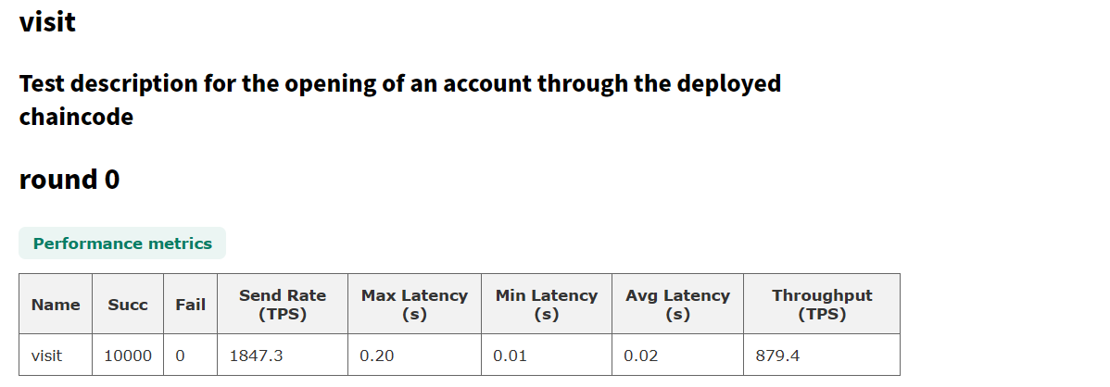
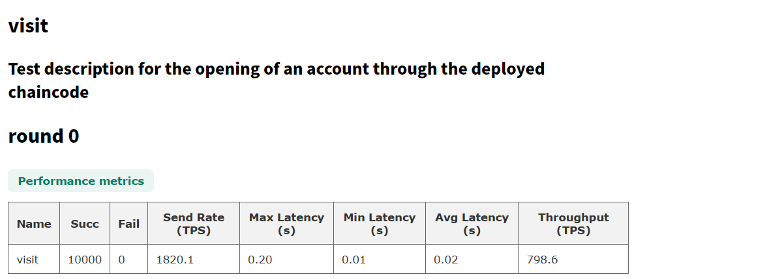
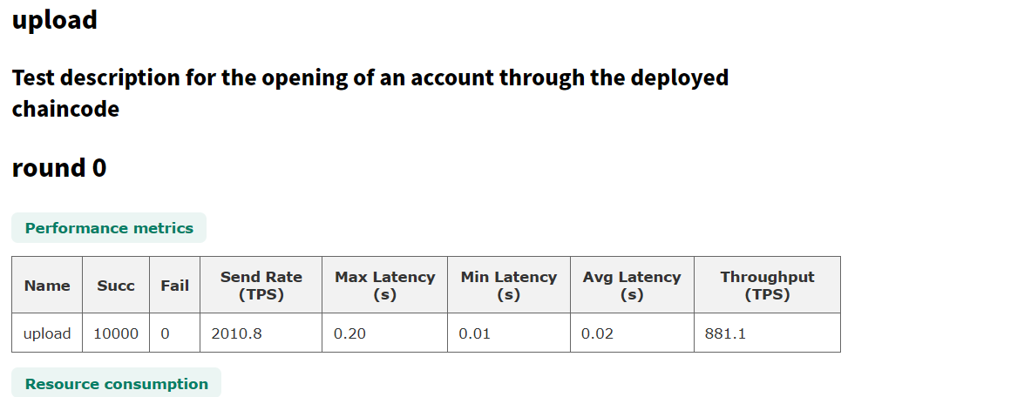
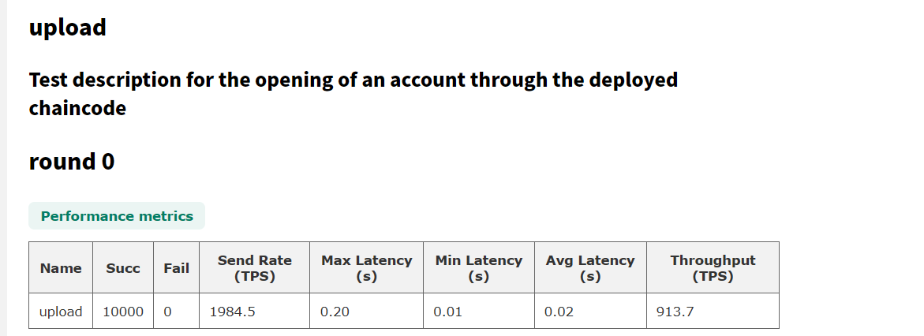
 | 缩放率的计算
 | gosharing |  | 服务器 |  | 比例 | 综合比例
visit | 1868.6 | 1867.7 | 1847.3 | 879.4 | 2.1238344326 | 2.2096584424
visit | 1868.6 | 1867.7 | 1820.1 | 798.6 | 2.3387177561
upload | 1963.7 | 1962.9 | 2010.8 | 881.1 | 2.2277834525
upload | 1963.7 | 1962.9 | 1984.5 | 913.7 | 2.1482981285

